Estadísticas
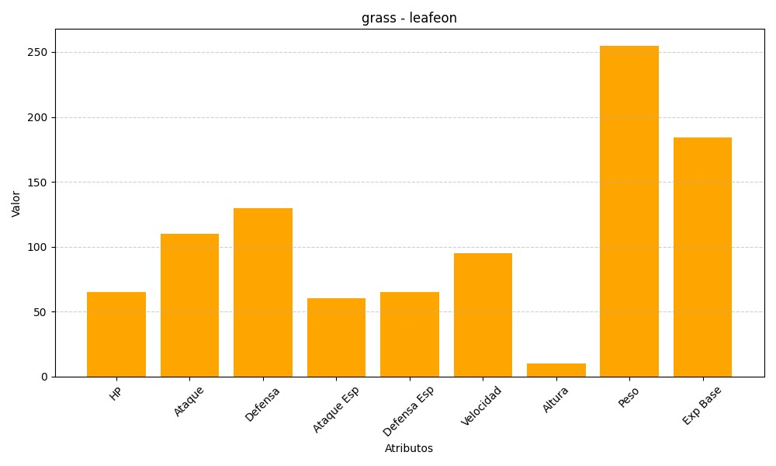
ID | Nombre | Tipo | HP | Ataque | Defensa | Ataque Especial | Defensa Especial | Velocidad | Altura | Peso | Experiencia Base
470 | leafeon | grass | 65 | 110 | 130 | 60 | 65 | 95 | 10 | 255 | 184

